Sheet1
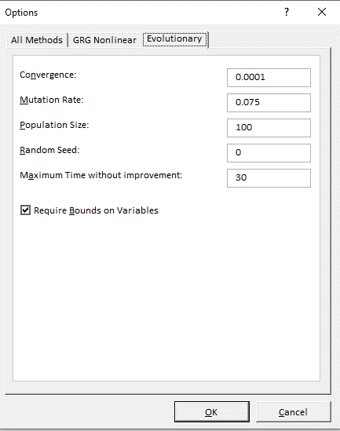
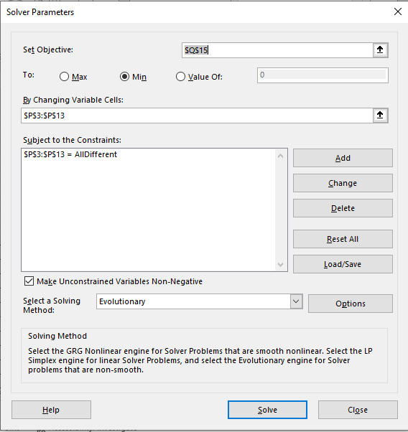
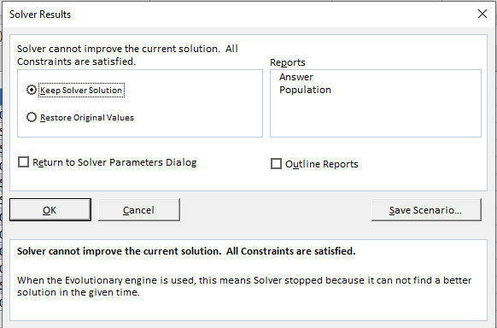
 | 0 | 1 | 2 | 3 | 4 | 5 | 6 | 7 | 8 | 9 | 10 | 11 |  |  |  | Route
From/To | Loc 1 | Loc 2 | Loc 3 | Loc 4 | Loc 5 | Loc 6 | Loc 7 | Loc 8 | Loc 9 | Loc 10 | Loc 11 | Loc 12 | From | To | Travel Time | From | To | Travel Time
Loc 1 | 0 | 65 | 80 | 80 | 40 | 70 | 20 | 100 | 45 | 30 | 20 | 30 | 0 | 6 | 20 | Loc 1 | Loc 7 | 20
Loc 2 | 70 | 0 | 90 | 25 | 110 | 90 | 100 | 105 | 60 | 60 | 85 | 35 | 6 | 10 | 20 | Loc 7 | Loc 11 | 20
Loc 3 | 40 | 25 | 0 | 65 | 105 | 40 | 80 | 45 | 20 | 40 | 35 | 120 | 10 | 5 | 40 | Loc 11 | Loc 6 | 40
Loc 4 | 85 | 65 | 60 | 0 | 95 | 105 | 120 | 65 | 90 | 25 | 75 | 35 | 5 | 7 | 55 | Loc 6 | Loc 8 | 55
Loc 5 | 115 | 70 | 100 | 45 | 0 | 100 | 95 | 90 | 20 | 110 | 50 | 80 | 7 | 4 | 50 | Loc 8 | Loc 5 | 50
Loc 6 | 75 | 70 | 80 | 115 | 120 | 0 | 50 | 55 | 105 | 80 | 115 | 35 | 4 | 8 | 20 | Loc 5 | Loc 9 | 20
Loc 7 | 85 | 50 | 70 | 120 | 115 | 45 | 0 | 70 | 65 | 105 | 20 | 95 | 8 | 2 | 65 | Loc 9 | Loc 3 | 65
Loc 8 | 75 | 100 | 85 | 60 | 50 | 110 | 90 | 0 | 15 | 95 | 95 | 120 | 2 | 1 | 25 | Loc 3 | Loc 2 | 25
Loc 9 | 20 | 90 | 65 | 60 | 110 | 30 | 35 | 65 | 0 | 40 | 45 | 95 | 1 | 3 | 25 | Loc 2 | Loc 4 | 25
Loc 10 | 15 | 70 | 65 | 50 | 110 | 115 | 25 | 100 | 115 | 0 | 100 | 20 | 3 | 9 | 25 | Loc 4 | Loc 10 | 25
Loc 11 | 50 | 115 | 65 | 85 | 75 | 40 | 100 | 70 | 15 | 55 | 0 | 65 | 9 | 11 | 20 | Loc 10 | Loc 12 | 20
Loc 12 | 30 | 120 | 95 | 70 | 115 | 90 | 45 | 110 | 115 | 65 | 40 | 0 | 11 | 0 | 30 | Loc 12 | Loc 1 | 30
 |  |  |  |  |  |  |  |  |  |  |  |  |  | Total | 395 |  | Total | 395

Route: Loc 1 – Loc 7 – Loc 11 – Loc 6 – Loc 8 – Loc 5 – Loc 9 – Loc 3 – Loc 2 – Loc 4 – Loc 10 – Loc 12 – Loc 1

